No. 2
Somos un banco que celebró un swap de tasas con un cliente, nosotros recibimos tasa fija y pagamos tasa variable.
Es decir estamos Receivers en el swap.
Suponer que el swap tiene vencimiento el 1 de Junio del 2033, lo celebramos hoy, la tasa swap es de 10.54% y lo cerramos por un monto de 105 millones.
1.- ¿Hacia donde esta nuestro riesgo?
2.- ¿Que posición nos conviene tomar en la compra/venta de bonos?
3.- ¿Cuántos títulos necesitas comprar/vender para estar cubierto?
Extra: Calcular P&L en caso de que la tasa suba 10 p.b., considerando la posición en swap y en bonos.
Banco --> Market Maker
Cobertura: Neutralizar riesgos

1.- Nuestro riesgo es que las tasas suban.
2.- Vender en corto los bonos
3.-

Maturity | 1-Jun-33
Settle | 12-Feb-25
Tasa Swap | 10.54%
Nocional | 105M

Valor del Swap | $11,065,000.00 |  | Valor del Bono | 87.5427
Valor del Swap + 1 basis | $11,130,000.00 |  | Valor del Bono + 1 basis | 87.4913

DV01 Swap | $65,000.00 |  | DV01 Bono | $0.05
Cuanto cambia el valor del swap en pesos |  |  | Cuanto cambia el valor del bono en pesos
mexicanos por un cambio de 1 basis en la tasa |  |  | mexicanos por un cambio de 1 basis en la tasa
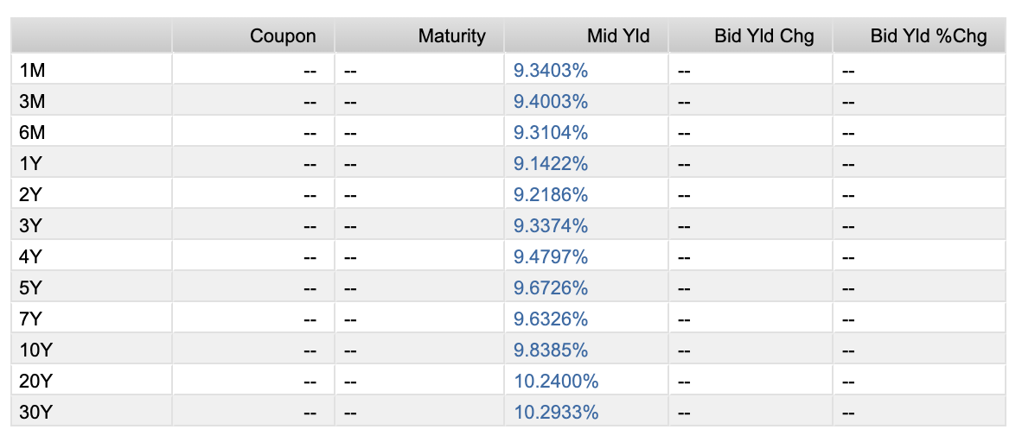
Vender en corto | 1,264,591.44 | bonos
 |  | de la serie MX0MGO0001D6

4.- Escenario hipotético: Banxico sube las tasas 10 basis ese mismo día

Valor del Swap + 10 basis | $11,716,000.00 |  | Valor del Bono + 10 basis | 87.03

PNL (loss) | -$651,000.00 |  | PNL (profit) | $648,356.03

PNL | -$2,643.97

No es cero ya que la cobertura se hace para 1 basis

No. 3
Celebramos un swap de tasas con un cliente, estamos payers, es decir......
Pagamos fija y recibimos variable.
Suponer que el swap tiene vencimiento el 20 de Agosto del 2026, lo celebramos hoy, la tasa swap es de 9.5% y lo cerramos por un monto de 210 millones.
1.- ¿Hacia donde esta nuestro riesgo?
2.- ¿Que posición tomamos en bonos para cubrirnos?
3.- ¿Cuantos títulos compramos/vendemos para estar cubiertos?
1.- Que baje la tasa
2.- Compramos bonos
3.-

Maturity | 20-Aug-26
Settle | 12-Feb-25
Tasa Swap | 9.50%
Nocional | 210M

Valor del Swap | $8,430,800.00 |  | Valor del Bono | $97.03
Valor del Swap + 1 basis | $8,469,100.00 |  | Valor del Bono + 1 basis | $97.02

DV01 Swap | $38,300.00 |  | DV01 Bono | $0.01

Compramos | 2,755,395.68 | bonos
 |  | de la serie MX0MGO000193

4.- Escenario Hipotético: Banxico baja las tasas 15 basis

Valor del Swap - 15 basis | $7,855,600.00 |  | Valor del Bono - 15 basis | $97.24

PNL | -$575,200.00 |  | PNL | $575,602.16

PNL total | $402.16

